关系图
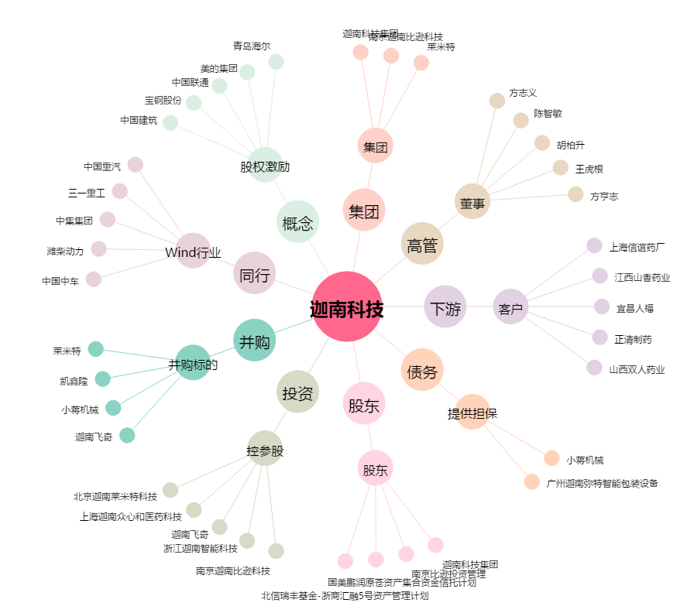
迦南科技[300412.SZ] - 关系概览图

